Sheet1
序号 | 好感 | 名字 | 来源 | 标签 | 图片 | 描述 | 状态 | 地址 | 合作/联动 | 合集
1 | SSS | doyoudo | B站 | 影视特效 | 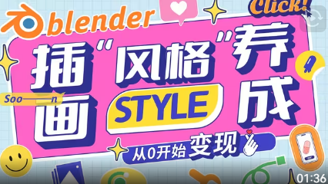 | doyoudo要做史上最容易学会的软件教程 | 在更 | https://space.bilibili.com/20503549 | 小莫、小白 | AE
2 | SS | 刘改追 | B站 | 影视特效 | 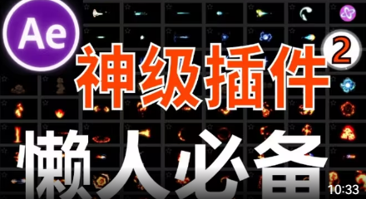 | 刘改追仅在B站上传视频 | 断更 | https://space.bilibili.com/405017096 |  | AE
3 | S | 缘樱澪 | B站 | 舞蹈博主 |  | bilibili 知名运动UP主 | 断更 | https://space.bilibili.com/3546685254928936 |  | 舞蹈

 | 页面格式 | 右边
 | 标题 | 书签定位
 | 简介
 | 图片
 | 下载来源

